상품제안서
오아 라운드 핸디팬 | 상품코드: S26882

 |  |  |  |  |  |  | 02-713-8555 | www.synergygift.co.kr
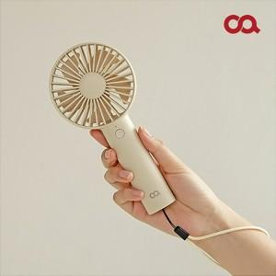 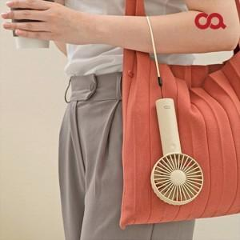 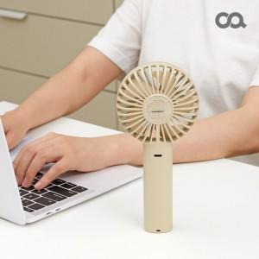

【상세/제작정보】 | <p><span style="font-size: 10pt; font-family: &quot;맑은 고딕&quot;;"></span><span style="font-size: 10pt; font-family: &quot;맑은 고딕&quot;;">* BLDC</span><span style="font-size: 10pt; font-family: &quot;맑은 고딕&quot;;">모터 /&nbsp;</span><span style="font-size: 10pt; font-family: &quot;맑은 고딕&quot;;">140g&nbsp;</span><span style="font-size: 10pt; font-family: &quot;맑은 고딕&quot;;">초경량</span><span style="font-family: &quot;맑은 고딕&quot;; font-size: 10pt;">​</span></p> <p style="line-height: 150%; margin-top: 0pt; margin-bottom: 0pt; margin-left: 0in; direction: ltr; unicode-bidi: embed;"><span style="font-size: 10pt; font-family: &quot;맑은 고딕&quot;;">* 2,000mAh </span><span style="font-size: 10pt; font-family: &quot;맑은 고딕&quot;;">대용량 배터리</span></p><p><span style="font-size: 10pt; font-family: &quot;맑은 고딕&quot;;"></span></p>

【인쇄/포장옵션】 | 레이저 / 포장지포장

【공급단가】 | 수량 | 50~ | 100~ | 500~ | 1,000~ | 3,000~
*VAT별도 | 단가 | 13,590원 | 12,800원 | 12,500원 | 12,000원 | 11,500원

【상품 URL】 | https://www.synergygift.co.kr:443/src/goods_detail.php?gdno=26882

